日程、提醒和计划设计
计划表
gtd_j_h
日历（计划表）
个人日历
私有日历
显示在日历的日期上，日程一览显示在左侧日期下方，一览中不显示
较公共日历显示优先级更高
支持提醒
日程重复表
gtd_sp
结婚纪念日
伴侣、父母、孩子、朋友、同学等生日
毕业、获奖等纪念日
提醒表
gtd_e
日程表
gtd_c
私有日程
显示在日历的日程数量上，日程一览中显示
支持提醒
特殊日程表
gtd_jt
个人/工作
普吉岛旅行
共享日程
显示在日历的日程数量上，日程一览中显示
支持提醒
冥王星
日程标签表
gtd_mk
备忘表
gtd_mo
效吉软件
内建日历
公共日历
显示在日历的日期上，日程一览显示在左侧日期下方，一览中不显示
重叠日期的公共日历项，根据优先级在日历上只显示最高优先级
日程保存在日程表（gtd_c）和特殊日程表（gtd_jt）
不支持提醒
公开日程
显示在日历的日程数量上，日程一览中显示
日程保存在日程表（gtd_c）和日程重复表（gtd_sp）
不支持提醒
 | gtd_c
日程 | 归属（gs）
日程
支持附加重复、提醒、日历（或者叫计划） | 0：本人创建
10点到客户公司拜访客户 | 1：他人创建
提醒 | 2：系统本地日历
在日历和日程一览不显示，语音可以查询，每日日程页面不显示 | 3: 优先级类型
提醒9点前出门 | 4：无优先级
闹铃 | 5: 备忘
在日历和日程一览不显示，语音无法查询，每日日程页面不显示
起床闹铃（早上7点、下午1点、等）
休息时间结束闹铃（10分钟闹铃、等）
工作时间结束闹铃（15分钟、30分钟闹铃、等）
烤箱时间闹铃（10分钟闹铃、等）
备忘
在日历和日程一览不显示，语音可以查询，每日日程页面显示
今天我借给XXX五万块钱
今天打了电话给XXX，他让我周五再给他打个电话确认下项目进展
今天XXX告诉我，冥王星项目的材料不全，需要补齐，具体内容稍后他会发给我
任务
支持附加重复、提醒、日历（或者叫计划）、完成状态
新版本备份与恢复功能Bug修复
拜访脉策科技
联系XXX客户，跟进项目进展

日历、日历项、事件、备忘设计
日历表
gtd_j_h
标签表
gtd_mk
提醒表
gtd_e
附件表
gtd_fj
参与人表
gtd_d
日历
日历项

计划

一览/日历查询显示使用, 精准查询需要配合子表
事件 | 日程
 | 任务
 | 小任务

日历项表
gtd_jt
事件表
gtd_ev
备忘表
gtd_mo
备忘

按日查询 | 日历项 | 所属日期
 | 日程/事件 | 所属日期/重复日期/截止日期
 | 任务/事件 | 创建日期/完成日期
 | 小任务/事件 | 提醒日期
 | 备忘 | 更新日期
日程表
gtd_c
任务表
gtd_t
小任务表
gtd_mt
按月查询 | 日历项 | 所属日期
 | 日程/事件 | 所属日期/重复日期/截止日期
 | 任务/事件 | 创建日期/完成日期
 | 小任务/事件 | 无
 | 备忘 | 更新日期
按唯一识别符查询
重复事件 | 日程/事件 | 查询/修改/删除
 | 任务/事件 | 无, 可以设置完成后自动创建一个新的任务
账户表
gtd_a
用户信息表
gtd_u
联系人头像表
gtd_bh
联系人表
gtd_b
群组表
gtd_g
群成员表
gtd_b_x

系统设置表
gtd_s
用户偏好表
gtd_y
语音参数表
gtd_su
缓存表
gtd_st

事件表
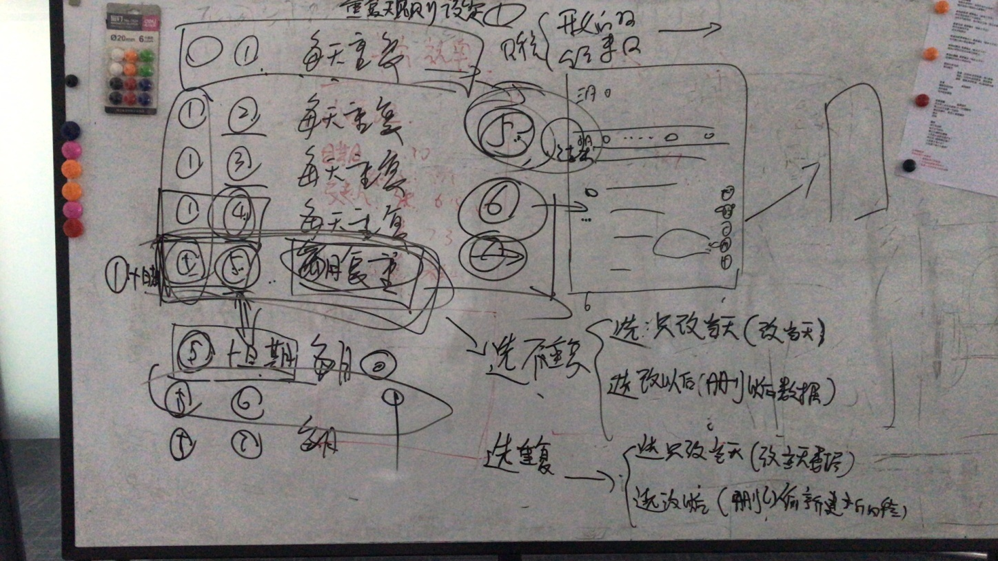
实体名 | 事件表 | 表名 | gtd_ev
属性名 | 说明 | 字段中文名 | 字段名 | 字段类型
事件ID |  | 事件ID | evi | varchar(50) | evi varchar(50) PRIMARY KEY | ,? | evi | evi: string; | if(this.evi!=null && this.evi!=''){ sq=sq+', evi= ? '; params.push(this.evi); } | params.push(this.evi); | this.evi = '事件ID'
事件主题 |  | 事件主题 | evn | varchar(50) | ,evn varchar(50) | ,? | ,evn | evn: string; | if(this.evn!=null && this.evn!=''){ sq=sq+', evn= ? '; params.push(this.evn); } | params.push(this.evn); | this.evn = '事件主题'
创建者 |  | 创建者 | ui | varchar(50) | ,ui varchar(50) | ,? | ,ui | ui: string; | if(this.ui!=null && this.ui!=''){ sq=sq+', ui= ? '; params.push(this.ui); } | params.push(this.ui); | this.ui = '创建者'
更新者 |  | 更新者 | mi | varchar(50) | ,mi varchar(50) | ,? | ,mi | mi: string; | if(this.mi!=null && this.mi!=''){ sq=sq+', mi= ? '; params.push(this.mi); } | params.push(this.mi); | this.mi = '更新者'
事件日期 | 日程：所属日期，任务：创建/完成日期，小任务：创建日期 | 事件日期 | evd | varchar(20) | ,evd varchar(20) | ,? | ,evd | evd: string; | if(this.evd!=null && this.evd!=''){ sq=sq+', evd= ? '; params.push(this.evd); } | params.push(this.evd); | this.evd = '事件日期'
事件时间 | 任务类型使用 | 事件时间 | evt | varchar(20) | ,evt varchar(20) | ,? | ,evt | evt: string; | if(this.evt!=null && this.evt!=''){ sq=sq+', evt= ? '; params.push(this.evt); } | params.push(this.evt); | this.evt = '事件时间'
重复事件ID | 重复事件创建第一个事件ID,用于重复日程修改/删除操作 | 重复事件ID | rtevi | varchar(50) | ,rtevi varchar(50) | ,? | ,rtevi | rtevi: string; | if(this.rtevi!=null && this.rtevi!=''){ sq=sq+', rtevi= ? '; params.push(this.rtevi); } | params.push(this.rtevi); | this.rtevi = '重复事件ID'
计划ID |  | 计划ID | ji | varchar(50) | ,ji varchar(50) | ,? | ,ji | ji: string; | if(this.ji!=null && this.ji!=''){ sq=sq+', ji= ? '; params.push(this.ji); } | params.push(this.ji); | this.ji = '计划ID'
备注 |  | 备注 | bz | varchar(50) | ,bz varchar(50) | ,? | ,bz | bz: string; | if(this.bz!=null && this.bz!=''){ sq=sq+', bz= ? '; params.push(this.bz); } | params.push(this.bz); | this.bz = '备注'
事件类型 | 1: 日程，2：任务，3：小任务 | 事件类型 | type | varchar(4) | ,type varchar(4) | ,? | ,type | type: string; | if(this.type!=null && this.type!=''){ sq=sq+', type= ? '; params.push(this.type); } | params.push(this.type); | this.type = '事件类型'
提醒 | 提醒设置参数JSON格式 | 提醒 | tx | varchar(50) | ,tx varchar(50) | ,? | ,tx | tx: string; | if(this.tx!=null && this.tx!=''){ sq=sq+', tx= ? '; params.push(this.tx); } | params.push(this.tx); | this.tx = '提醒'
提醒显示 | 提醒设置文字表示（一览显示冗余） | 提醒显示 | txs | varchar(50) | ,txs varchar(50) | ,? | ,txs | txs: string; | if(this.txs!=null && this.txs!=''){ sq=sq+', txs= ? '; params.push(this.txs); } | params.push(this.txs); | this.txs = '提醒显示'
重复 | 重复设置参数JSON格式 | 重复 | rt | varchar(50) | ,rt varchar(50) | ,? | ,rt | rt: string; | if(this.rt!=null && this.rt!=''){ sq=sq+', rt= ? '; params.push(this.rt); } | params.push(this.rt); | this.rt = '重复'
重复显示 | 重复设置文字表示（一览显示冗余） | 重复显示 | rts | varchar(50) | ,rts varchar(50) | ,? | ,rts | rts: string; | if(this.rts!=null && this.rts!=''){ sq=sq+', rts= ? '; params.push(this.rts); } | params.push(this.rts); | this.rts = '重复显示'
附件 | 附件数量（一览显示冗余） | 附件 | fj | varchar(50) | ,fj varchar(50) | ,? | ,fj | fj: string; | if(this.fj!=null && this.fj!=''){ sq=sq+', fj= ? '; params.push(this.fj); } | params.push(this.fj); | this.fj = '附件'
参与人 | 参与人数量(一览显示冗余) | 参与人 | pn | integer | ,pn integer | ,? | ,pn | pn: string; | if(this.pn!=null && this.pn!=''){ sq=sq+', pn= ? '; params.push(this.pn); } | params.push(this.pn); | this.pn = 4
修改 | 0: 不可修改,1: 可修改 | 修改 | md | varchar(4) | ,md varchar(4) | ,? | ,md | md: string; | if(this.md!=null && this.md!=''){ sq=sq+', md= ? '; params.push(this.md); } | params.push(this.md); | this.md = '修改'
再邀请 | 0: 不可再邀请,1：可在邀请 | 再邀请 | iv | varchar(4) | ,iv varchar(4) | ,? | ,iv | iv: string; | if(this.iv!=null && this.iv!=''){ sq=sq+', iv= ? '; params.push(this.iv); } | params.push(this.iv); | this.iv = '再邀请'
日程关联ID | 共享人原事件ID | 事件关联ID | sr | varchar(50) | ,sr varchar(50) | ,? | ,sr | sr: string; | if(this.sr!=null && this.sr!=''){ sq=sq+', sr= ? '; params.push(this.sr); } | params.push(this.sr); | this.sr = '事件关联ID'
创建时间戳 |  | 创建时间戳 | wtt | integer | ,wtt integer | ,? | ,wtt | wtt: string; | if(this.wtt!=null && this.wtt!=''){ sq=sq+', wtt= ? '; params.push(this.wtt); } | params.push(this.wtt);
更新时间戳 |  | 更新时间戳 | utt | integer | ,utt integer | ,? | ,utt | utt: string; | if(this.utt!=null && this.utt!=''){ sq=sq+', utt= ? '; params.push(this.utt); } | params.push(this.utt);
事件归属 | 0：本人创建，1：他人创建，2：系统本地日历,3: 共享待接受缓存, 4:共享待删除 | 事件归属 | gs | varchar(4) | ,gs varchar(4) | ,? | ,gs | gs: string; | if(this.gs!=null && this.gs!=''){ sq=sq+', gs= ? '; params.push(this.gs); } | params.push(this.gs); | this.gs = '事件归属'
是否同步 | unsynch 未同步 synch 已同步 | 是否同步 | tb | varchar(6) | ,tb varchar(6) | ,? | ,tb | tb: string; | if(this.tb!=null && this.tb!=''){ sq=sq+', tb= ? '; params.push(this.tb); } | params.push(this.tb); | this.tb = '是否同步'
完成状态 | 0：未完成，1：已完成 | 完成状态 | wc | varchar(4) | evi varchar(50) PRIMARY KEY ,evn varchar(50) ,ui varchar(50) ,mi varchar(50) ,evd varchar(20) ,rtevi varchar(50) ,ji varchar(50) ,bz varchar(50) ,type varchar(4) ,tx varchar(50) ,txs varchar(50) ,rt varchar(50) ,rts varchar(50) ,fj varchar(50) ,pn integer ,md varchar(4) ,iv varchar(4) ,sr varchar(50) ,wtt integer ,utt integer ,gs varchar(4)
todolist标志 | 0:是，1：否 | todolist标志 | todolist | varchar(6) | ,todolist varchar(6) | ,? | ,todolist | todolist: string; | if(this.todolist!=null && this.todolist!=''){ sq=sq+', todolist= ? '; params.push(this.todolist); } | params.push(this.todolist); | this.todolist = 'todolist标志'
是否删除 | undel 未删除 del 已删除 | 是否删除 | del | varchar(6) | ,del varchar(6) | ,? | ,del | del: string; | if(this.del!=null && this.del!=''){ sq=sq+', del= ? '; params.push(this.del); } | params.push(this.del); | this.del = '是否删除'
重复日程标志 | 0：非重复日程，1：重复日程，2： 从重复日程修改为非重复日程的 | 重复日程标志 | rfg | varchar(6) | ,rfg varchar(6) | ,? | ,rfg | rfg: string; | if(this.rfg!=null && this.rfg!=''){ sq=sq+', rfg= ? '; params.push(this.rfg); } | params.push(this.rfg); | this.rfg = '重复日程标志'
邀请状态 | none：无，accepted：接受，rejected：拒绝 （仅在作为受邀人时使用） | 邀请状态 | invitestatus | varchar(6) | ,invitestatus varchar(6) | ,? | ,invitestatus | invitestatus: string; | if(this.invitestatus!=null && this.invitestatus!=''){ sq=sq+', invitestatus= ? '; params.push(this.invitestatus); } | params.push(this.invitestatus); | this.invitestatus = '邀请状态'
地址 |  | 地址 | adr | varchar(6) | ,adr varchar(6) | ,? | ,adr | adr: string; | if(this.adr!=null && this.adr!=''){ sq=sq+', adr= ? '; params.push(this.adr); } | params.push(this.adr); | this.adr = '地址'
地址X | 经度 | 地址X | adrx | integer | ,adrx integer | ,? | ,adrx | adrx: string; | if(this.adrx!=null && this.adrx!=''){ sq=sq+', adrx= ? '; params.push(this.adrx); } | params.push(this.adrx); | this.adrx = '地址X'
地址Y | 纬度 | 地址Y | adry | integer | ,adry integer | ,? | ,adry | adry: string; | if(this.adry!=null && this.adry!=''){ sq=sq+', adry= ? '; params.push(this.adry); } | params.push(this.adry); | this.adry = '地址Y'
事件变更类型 | inherent 自身，updtodel 从更新删除，updtoadd 从更新增加 | 事件变更类型 | updstate | varchar(10) | ,updstate varchar(10) | ,? | ,updstate | updstate: string; | if(this.updstate!=null && this.updstate!=''){ sq=sq+', updstate= ? '; params.push(this.updstate); } | params.push(this.updstate); | this.updstate = '事件变更类型'
事件关联 |  | 事件关联 | evrelate | varchar(50) | ,evrelate varchar(50) | ,? | ,evrelate | evrelate: string; | if(this.evrelate!=null && this.evrelate!=''){ sq=sq+', evrelate= ? '; params.push(this.evrelate); } | params.push(this.evrelate); | this.evrelate = '事件关联'
 |  |  |  |  | ,?,?,?,?,?,?,?,?,?,?,?,?,?,?,?,?,?,?,?,?,?
返回

※重复日程中，如果修改其中一条记录，如果仍然为重复日程，则当前选择日期开始所有记录删除，原重复日程结束日改为当前日期前一天。
然后为这个新的重复日程建立新的日程数据。如果只是改当前选择日期，则修改当前记录信息的重复字段为不重复。
重复记录删除，删除当前或所有。
非重复记录删除，是删当前记录

新消息表
不需要
实体名 | 日程事件表 | 表名 | gtd_st
属性名 | 说明 | 字段中文名 | 字段名 | 字段类型
消息ID |  | 消息ID | sti | varchar(50)
消息类型 | system=冥王星消息,agenda=日程消息 | 消息类型 | stt | varchar(4)
时间 |  | 日期 | d | varchar(10) | d varchar(10) PRIMARY KEY | d | private _d: string;
数量 |  | 标题 | tl | varchar(50) | tl varchar(50) | ,tl | private _tl: string;
新消息 |  | 正文 | ctx | varchar(50) | ctx varchar(50) | ,ctx | private _ctx: string;
消息关联ID | 用于消息关联的日历项、事件或备忘，根据消息类型判断 | 消息关联ID | ri | varchar(50)
发送时间戳 |  | 发送时间戳 | mtt | integer
创建时间戳 |  | 创建时间戳 | wtt | integer | wtt integer

 |  |  |  |  | #REF!
 |  |  |  |  | #REF!
 |  |  |  |  | #REF!
 |  |  |  |  | #REF!
返回

